Sheet1
Lista verificacion de herremientas necesarias |  |  |  |  |  |  |  |  |  | casilla de verificación
1 | Cinta de medir larga (necesitará ser lo suficientmente larga para llegar al fondo de su pozo) O un medidor electrónico de nivel de agua.
2 | Achicador(es): Una sección de 5 pies de tubería de PVC de 2 o 3 pulgadas con una válvula de retención en un extremo y un lazo de alambre en el otro que le permite bajarlo al pozo con una cuerda y sacarlo lleno de agua. O una bomba sumergible: Es posible que se requiera un generador/batería portátil si no hay una fuente eléctrica disponible.
3 | Envases de muestras: Envases de plástico limpios de un galón o botellas de muestras proporcionadas por el laboratorio. La cantidad de envases que necesita dependerá de los requisitos del laboratorio; comuníquese con el laboratorio para obtener instrucciones. En general, puede usar un envase para Nitrogeno kjedahl total (TKN) y Nitrato (NO3-N), y otro para Solidos Disueltos Totales (TDS) y Cloruro (Cl).
4 | Agua Destilada (DI) y una cubeta
5 | Guantes
6 | Pluma, papel, calculadora
7 | Copia de su permiso de descarga con un mapa del sitio y registros de pozos de monitoreo (MW)
8 | Un enfriador (hielera) con hielo
Consejos para usar un achicador |  |  |  |  |  |  | Esquema general de un pozo
1 | Antes de bajar el achicador al pozo revise que este bien asegurado a la cuerda. Asegure el otro extremo de la cuerda para evitar perder el achicador en el pozo. |  |  |  |  |  | 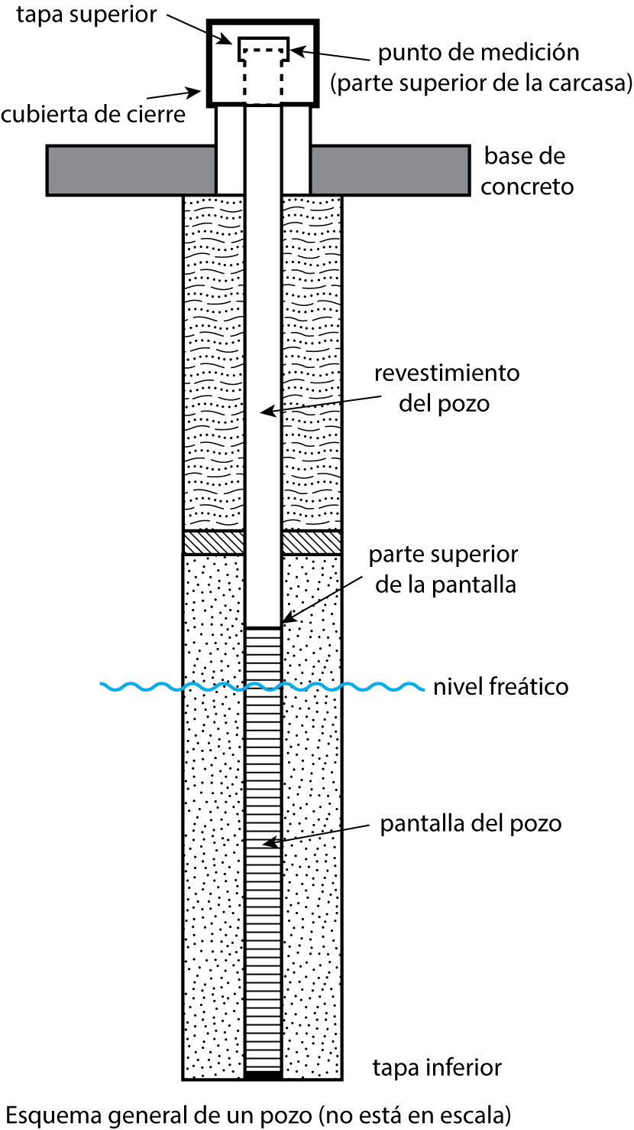
2 | Baje el achicador al pozo de manera controlada hasta llegar al agua. (Oirá que golpea el agua o sentirá la diferencia en la tensión de la cuerda.
3 | Baje el achicador unos pies más para dejar que se llene de agua. Trata de mantener el achicador cerca de la superficie del agua para evitar recoger sedimentos.
4 | Repita el proceso hasta que tenga suficiente agua para purgar y el volumen requerido para las muestras.
5 | Si esta tomando la muestra solo, use una lona para evitar que la cuerda y el achicador toquen el suelo.
6 | Pruebe la válvula de retención periódicamente para evitar obstrucciones.
Ejemplo de etiqueta de muestra

 | Nombre del sitio: |  |  | Núm. de DP:

 | Ubicacion de la muestra (p.ej. MW-1):

 | Muestra para (p.ej. Nitrato):

 | Muestrado por:

 | Fecha: |  |  | Hora:
Procedimiento de muestra
1 | Revise su permiso de descarga y la información de sus pozos de monitoreo y tenga en cuenta lo siguiente: 1) Requisitos de monitore (p.ej. agua subterránea/aguas residuales) y fechas de vencimiento de informes. 2) Componentes de muestreo requeridos (p.ej. TKN, Nitrato, TDS, Cl) 3) Número y ubicación de los pozos de monitoreo. Comience con el pozo de monitoreo ascendiente. 4) Registre la profundidad total del pozo, tal como se tomó del registro del pozo de monitoreo en la Columna D de la Tabla 2.
2 | Seleccione el laboratorio y comuníquese con el laboratorio (si es necesario) para conocer los procedimientos o requisitos específicos (p. ej., conservación de muestras).
3 | Equipo de preparación. Revise la lista de verificación y asegúrese de que el equipo esté limpio.
4 | Etiquete los envases de muestras con un marcador a prueba de agua y asegúrese de incluir toda la información requerida por el laboratorio. A continuación se proporciona un ejemplo de una etiqueta de muestra.
5 | Ubique los pozos de monitoreo y coloque una lona o lámina de plástico limpia alrededor del pozo. Utilice esta lámina para evitar que su equipo y muestras toquen el suelo.
6 | Determine la profundidad al agua estancada del pozo: A) Cubra 2-3 pies de la parte inferior de la cinta métrica con tiza de carpintero y baje la cinta por lo menos 2 pies más allá de la profundidad de agua que está registrada en el registro del pozo. B) Sostenga la cinta contra el revestimiento del pozo y mida el valor en la parte superior del revestimiento. Registre el numero en la columna A de la Tabla 2. Quite la cinta de medir del pozo y anote el valor en la línea de flotacion marcada en la cinta con tiza en la columna B de la Tabla 2. C) Reste los valores medidos en 6.B para calcular la profundidad del agua. Registre el valor en la Columna C de la Tabla 2.
7 | Determine la profundidad del agua estancada en el pozo: A) Tome la profundidad total del pozo (paso 1.D) menos la profundidad al agua (paso 6.D) para calcular los pies lineales de agua en el pozo. Registre el valor en la Columna E de la Tabla 2. B) Mida el diámetro interior del pozo (registre en la Columna F de la tabla 2) y haga coincidir el diámetro del pozo con el valor apropiado de Galones de Agua Por Pie lineal (registre en la Columna G de la tabla 2) usando la Tabla 1 en esta hoja de trabajo. Multiplique este valor por los pies lineales de agua en el pozo (Paso 7.A). Registre el valor en la Columna H de la Tabla 2.
8 | Calcule el volumen de agua a purgar multiplicando el volumen de agua en el pozo (determinado en el paso 7.B) por tres. Registre el valor en la Columna I de la Tabla 2.
9 | Usando un achicador o bomba, purgue el volumen del pozo según lo calculado en el paso 8. Use una cubeta con un volumen conocido (p.ej. cubeta de 5 galones) para llevar un registro de cuantos galones ha purgado.
10 | Después de purgar el volumen requerido calculado en el paso 8, recolecte su muestra usando un achicador o una bomba para llenar los envases de muestra del laboratorio. Registre el tiempo de muestreo en la etiqueta del envase.
11 | Siga los procedimientos de conservación de muestras proporcionados por el laboratorio y coloque la muestra en una hielera con hielo.
12 | Cierre y asegure el revestimiento del pozo con candado y descontamine el equipo antes de pasar al siguiente pozo. A) Enjuague la cinta o el dispositivo que usó para medir la profundidad del agua usando agua destilada (DI). B) Si es posible, use un achicador diferente/cuerda nueva para cada pozo. De lo contrario, enjuague bien con agua destilada antes de volver a usarlo. Si usa una bomba, haga correr agua destilada a través de la bomba y la tubería antes de bombear otro pozo.
13 | Tome muestras de otros pozos utilizando los procedimientos anteriores.
14 | Envíe sus muestras al laboratorio. Para garantizar resultados precisos, asegúrese de que las muestras se entreguen al laboratorio dentro de las 24 horas posteriores a la recolección.
15 | Envíe una copia de los informes de monitoreo a la Oficina de Calidad de Aguas Subterráneas
Tabla 1: Volumen del pozo, volúmenes de revestimiento de pozo
Diámetro interior del pozo en pulgadas |  | 1 | 1.5 | 2 | 3 | 4 | 6 | 8 | 10 | 12

Volumen en galones por pie lineal |  | 0.04 | 0.1 | 0.17 | 0.38 | 0.66 | 1.5 | 2.6 | 4.09 | 5.81
Tabla 2: Calculadora para purgar*
Pozo de monitoreo núm. |  | A** Parte superior del revestimiento del pozo (Paso 6.B) | B** Linea de agua (Paso 6.C) | C** Profundidad al agua (A-B) (Paso 6.D) | D** Profundidad total del agua (Paso 1.4) | E Liner Feet (pies lineales) de agua en el pozo (D-C) (Paso 7.A) | F Diametro del pozo (Paso 7.B) | G Galones de agua por pie lineal (Paso 7.B) | H Volumen de agua en el pozo (G X E) (Paso 7.B) | I Volumen de purga (H X 3)
 |  |  |  | 0.0 |  | 0.0 |  |  | 0.0 | 0.0
 |  |  |  | 0.0 |  | 0.0 |  |  | 0.0 | 0.0
 |  |  |  | 0.0 |  | 0.0 |  |  | 0.0 | 0.0
 |  |  |  | 0.0 |  | 0.0 |  |  | 0.0 | 0.0
 |  |  |  | 0.0 |  | 0.0 |  |  | 0.0 | 0.0
 |  |  |  | 0.0 |  | 0.0 |  |  | 0.0 | 0.0
 |  |  |  | 0.0 |  | 0.0 |  |  | 0.0 | 0.0
 |  |  |  | 0.0 |  | 0.0 |  |  | 0.0 | 0.0
 |  |  |  | 0.0 |  | 0.0 |  |  | 0.0 | 0.0
 |  |  |  | 0.0 |  | 0.0 |  |  | 0.0 | 0.0
 |  |  |  | 0.0 |  | 0.0 |  |  | 0.0 | 0.0
 |  |  |  | 0.0 |  | 0.0 |  |  | 0.0 | 0.0
*si usa un archivo de Excel abierto, la calculadora de purga calculará automáticamente los valores sombreados en azul. De lo contrario, siga los procedimientos de muestro de la página anterior para calcular el volumen de purga de su pozo.
** las unidades son en pies

